FT12230
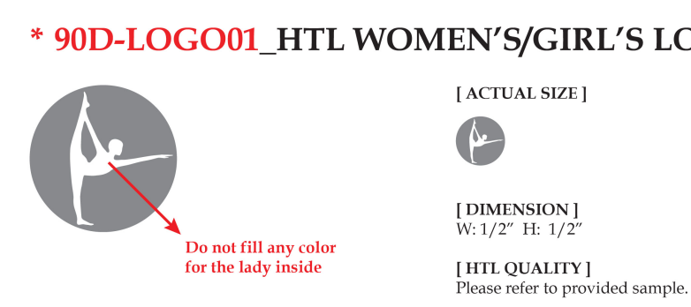

订单号 | 款号 | 颜色 | 数量
FT12230 | PG702571-2PK | 黑色 | 7416
 |  | SKIPPER BLUE 深邃蓝 | 2520
 |  | DEEP PERIWINKLE 蓝紫色 | 2520
 |  | HEIRLOOM LILAC 冷紫色 | 2520

合计 |  |  | 14976

 |  |  | 2026-02-12

